4. Est. General
Fotografías de Área de Infuencia
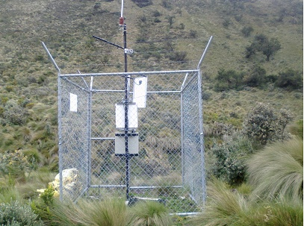 | 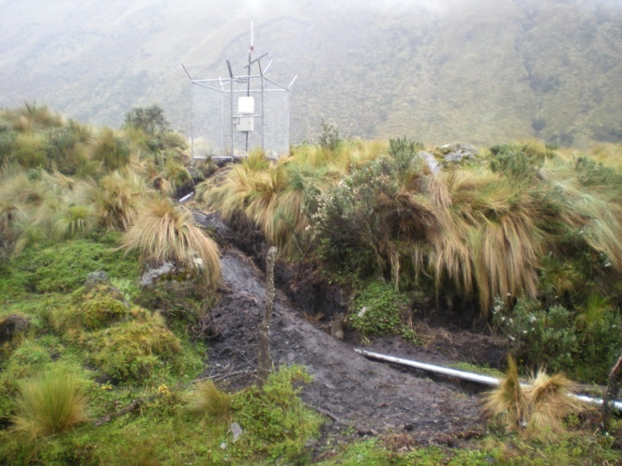

Observaciones | Observaciones
Fotografía hacia el norte magnético | Fotrografía haca el sur

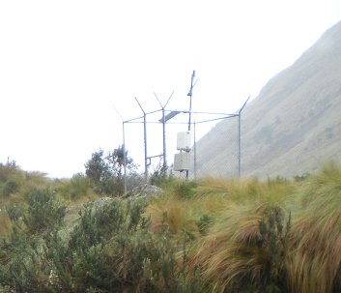 | 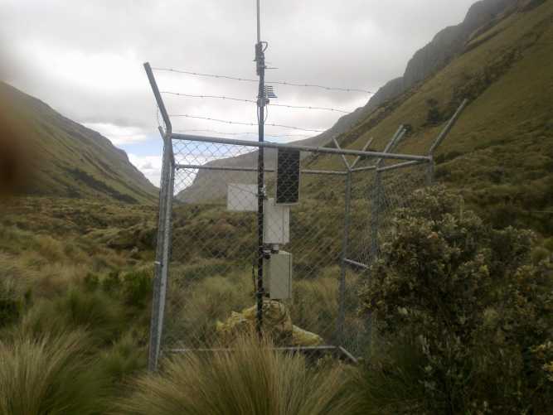

Observaciones | Observaciones
Fotografía hacia el este | Fotrografía hacia el oeste

ESTADO ACTUAL DE LA ESTACIÓN
 |  | Observaciones
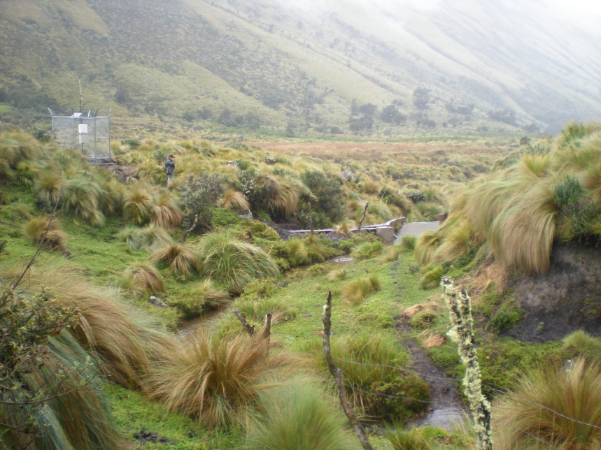 |  | Infraestructura

 |  | Sensores

5. Ubicación
